상품제안서
하이온 H40 냉각팬 미니 휴대용 선풍기 | 상품코드: F31001

 |  |  |  |  |  |  | 02-412-0044 | www.easy1.co.kr
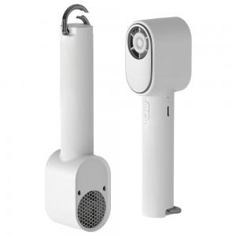

【상세/제작정보】 | *배송비 : 박스당 2,500원(vat포함)

【인쇄/포장옵션】 | 레이저, 컬러필름인쇄 / 포장지포장

【공급단가】 | 수량 | 100~ | 300~ | 500~ | 1,000~ | 3,000~
*VAT별도 | 단가 | 13,600원 | 13,370원 | 13,020원 | 12,790원 | 12,450원

【상품 URL】 | http://www.easy1.co.kr/src/goods_detail.php?gdno=31001

